Correlation
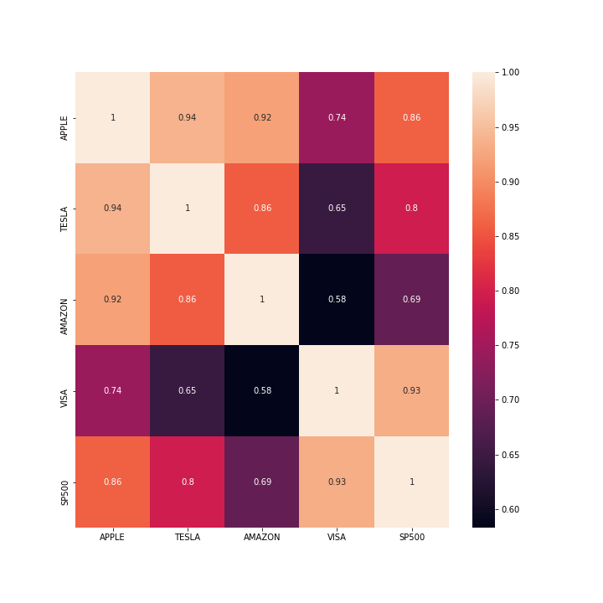
 | APPLE | TESLA | AMAZON | VISA | SP500
APPLE | 1 | 0.93884010308 | 0.92172070157 | 0.74383783047 | 0.86041503584
TESLA | 0.93884010308 | 1 | 0.8577006538 | 0.64517110655 | 0.79564272839
AMAZON | 0.92172070157 | 0.8577006538 | 1 | 0.58297612162 | 0.69013988591
VISA | 0.74383783047 | 0.64517110655 | 0.58297612162 | 1 | 0.9339556602
SP500 | 0.86041503584 | 0.79564272839 | 0.69013988591 | 0.9339556602 | 1

Histogram
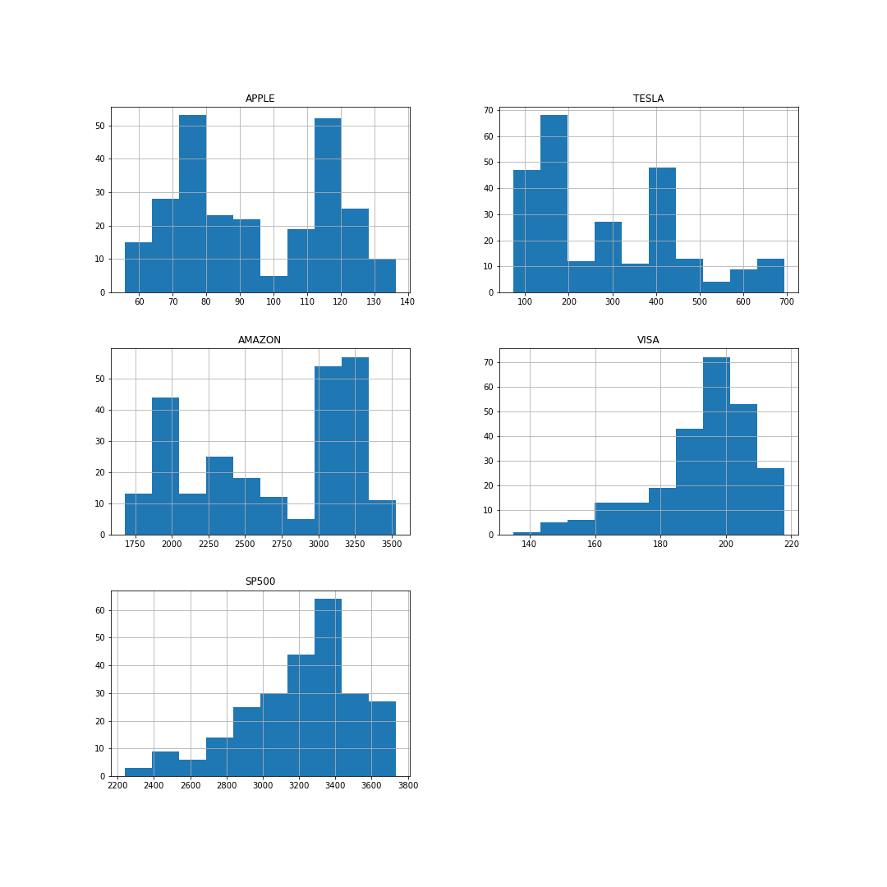

Pairplot
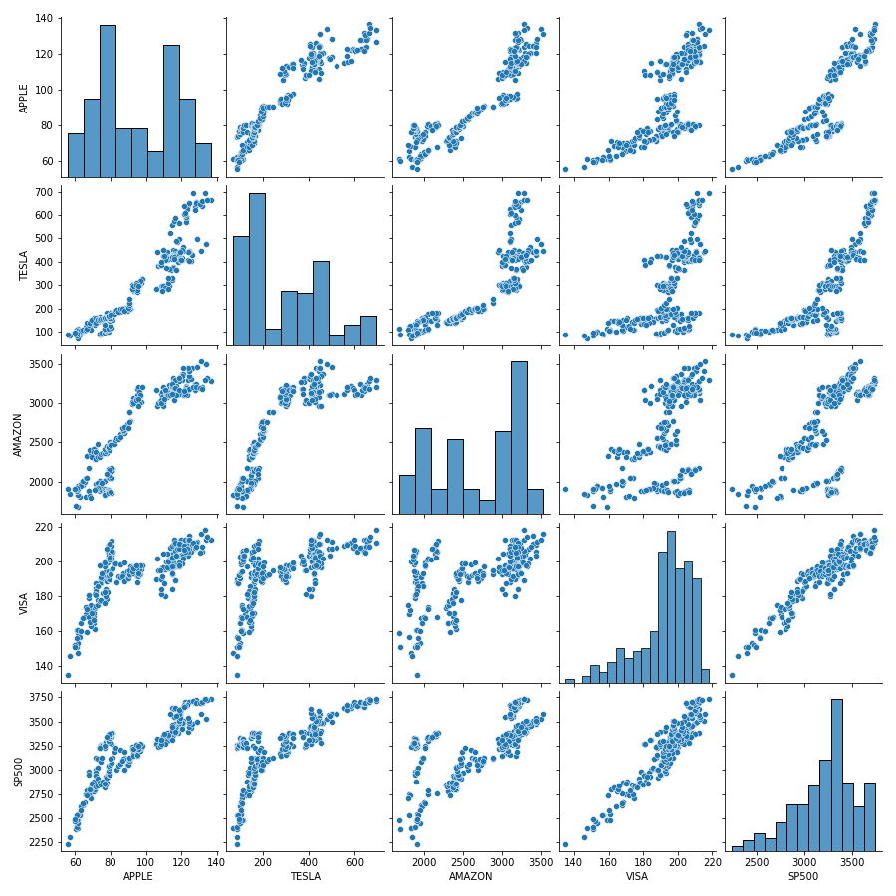

Linear_Model
